שאלה 1
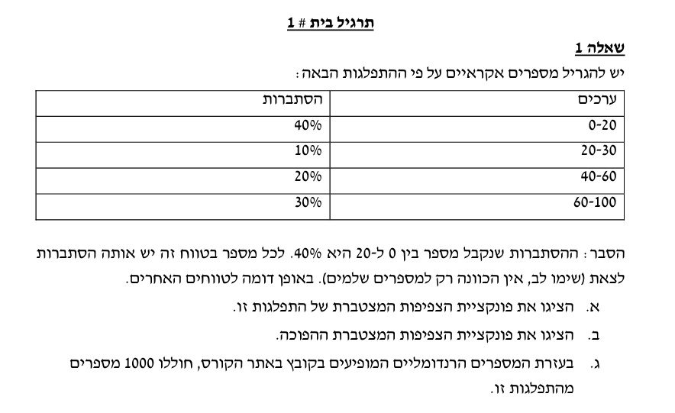
i | x | 0-20 | 20-30 | 40-60 | 60-100
1 | 0.97385849701 | 0 | 0 | 0 | 1
2 | 0.3979070194 | 1 | 0 | 0 | 0
3 | 0.73134820515 | 0 | 0 | 0 | 1
4 | 0.49651769416 | 0 | 1 | 0 | 0
5 | 0.49232561226 | 0 | 1 | 0 | 0 | ערכים | מופעים | R
6 | 0.37293079328 | 1 | 0 | 0 | 0 | 0-20 | 392 | 0.392
7 | 0.8767839621 | 0 | 0 | 0 | 1 | 20-30 | 100 | 0.1
8 | 0.138266174 | 1 | 0 | 0 | 0 | 40-60 | 181 | 0.181
9 | 0.56217209058 | 0 | 0 | 1 | 0 | 60-100 | 326 | 0.326
10 | 0.83761036809 | 0 | 0 | 0 | 1 | N | 1000
11 | 0.43721698779 | 0 | 1 | 0 | 0
12 | 0.096754989914 | 1 | 0 | 0 | 0
13 | 0.16334015784 | 1 | 0 | 0 | 0
14 | 0.61597935405 | 0 | 0 | 1 | 0
15 | 0.5222411602 | 0 | 0 | 1 | 0
16 | 0.76971664447 | 0 | 0 | 0 | 1
17 | 0.37592093428 | 1 | 0 | 0 | 0
18 | 0.098933110164 | 1 | 0 | 0 | 0
19 | 0.14310337608 | 1 | 0 | 0 | 0
20 | 0.4849597434 | 0 | 1 | 0 | 0
21 | 0.45146707664 | 0 | 1 | 0 | 0
22 | 0.61201864044 | 0 | 0 | 1 | 0
23 | 0.15450940338 | 1 | 0 | 0 | 0
24 | 0.63276486511 | 0 | 0 | 1 | 0
25 | 0.026662085037 | 1 | 0 | 0 | 0
26 | 0.14691848198 | 1 | 0 | 0 | 0
27 | 0.28943586771 | 1 | 0 | 0 | 0
28 | 0.78502833852 | 0 | 0 | 0 | 1
29 | 0.45496625263 | 0 | 1 | 0 | 0
30 | 0.99239005581 | 0 | 0 | 0 | 1
31 | 0.32148084968 | 1 | 0 | 0 | 0
32 | 0.2810072999 | 1 | 0 | 0 | 0
33 | 0.67422638977 | 0 | 0 | 1 | 0
34 | 0.50911322665 | 0 | 0 | 1 | 0
35 | 0.8243144706 | 0 | 0 | 0 | 1
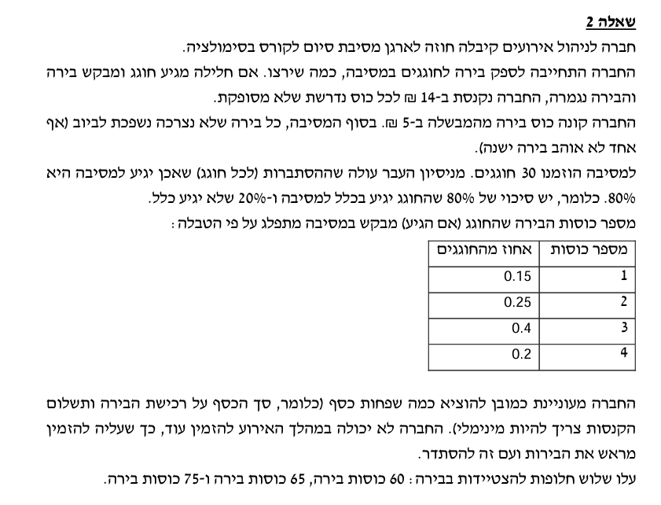
36 | 0.45386690412 | 0 | 1 | 0 | 0
37 | 0.21823114407 | 1 | 0 | 0 | 0
38 | 0.48892184999 | 0 | 1 | 0 | 0
39 | 0.19789753262 | 1 | 0 | 0 | 0
40 | 0.97099648122 | 0 | 0 | 0 | 1
41 | 0.7542861947 | 0 | 0 | 0 | 1
42 | 0.31549763091 | 1 | 0 | 0 | 0
43 | 0.69337641628 | 0 | 0 | 1 | 0
44 | 0.3257705132 | 1 | 0 | 0 | 0
45 | 0.69682518254 | 0 | 0 | 1 | 0
46 | 0.67287863198 | 0 | 0 | 1 | 0
47 | 0.30392771405 | 1 | 0 | 0 | 0
48 | 0.66007519655 | 0 | 0 | 1 | 0
49 | 0.44031602483 | 0 | 1 | 0 | 0
50 | 0.82227718711 | 0 | 0 | 0 | 1
51 | 0.12490978938 | 1 | 0 | 0 | 0
52 | 0.69142639407 | 0 | 0 | 1 | 0
53 | 0.78586626137 | 0 | 0 | 0 | 1
54 | 0.16368454112 | 1 | 0 | 0 | 0
55 | 0.95801256949 | 0 | 0 | 0 | 1
56 | 0.31591928718 | 1 | 0 | 0 | 0
57 | 0.51149718277 | 0 | 0 | 1 | 0
58 | 0.51040517611 | 0 | 0 | 1 | 0
59 | 0.57816737065 | 0 | 0 | 1 | 0
60 | 0.19685765196 | 1 | 0 | 0 | 0
61 | 0.94967304317 | 0 | 0 | 0 | 1
62 | 0.74148439056 | 0 | 0 | 0 | 1
63 | 0.1186695483 | 1 | 0 | 0 | 0
64 | 0.24449947175 | 1 | 0 | 0 | 0
65 | 0.53524462697 | 0 | 0 | 1 | 0
66 | 0.24743580977 | 1 | 0 | 0 | 0
67 | 0.21944893348 | 1 | 0 | 0 | 0
68 | 0.82323246787 | 0 | 0 | 0 | 1
69 | 0.18607259928 | 1 | 0 | 0 | 0
70 | 0.81156597358 | 0 | 0 | 0 | 1
71 | 0.29916913878 | 1 | 0 | 0 | 0
72 | 0.19167719727 | 1 | 0 | 0 | 0
73 | 0.042349508515 | 1 | 0 | 0 | 0
74 | 0.3213512807 | 1 | 0 | 0 | 0
75 | 0.32788833336 | 1 | 0 | 0 | 0
76 | 0.18817746017 | 1 | 0 | 0 | 0
77 | 0.56869488393 | 0 | 0 | 1 | 0
78 | 0.8856767851 | 0 | 0 | 0 | 1
79 | 0.75484218749 | 0 | 0 | 0 | 1
80 | 0.33248067104 | 1 | 0 | 0 | 0
81 | 0.89315730222 | 0 | 0 | 0 | 1
82 | 0.24435308393 | 1 | 0 | 0 | 0
83 | 0.1669698115 | 1 | 0 | 0 | 0
84 | 0.088705601607 | 1 | 0 | 0 | 0
85 | 0.1684944767 | 1 | 0 | 0 | 0
86 | 0.75442571385 | 0 | 0 | 0 | 1
87 | 0.20753330424 | 1 | 0 | 0 | 0
88 | 0.8405571218 | 0 | 0 | 0 | 1
89 | 0.35282472376 | 1 | 0 | 0 | 0
90 | 0.87011051043 | 0 | 0 | 0 | 1
91 | 0.94259088177 | 0 | 0 | 0 | 1
92 | 0.96006881843 | 0 | 0 | 0 | 1
93 | 0.74628989134 | 0 | 0 | 0 | 1
94 | 0.39764400317 | 1 | 0 | 0 | 0
95 | 0.8026311257 | 0 | 0 | 0 | 1
96 | 0.51050576903 | 0 | 0 | 1 | 0
97 | 0.50544607331 | 0 | 0 | 1 | 0
98 | 0.017854609715 | 1 | 0 | 0 | 0
99 | 0.92647937058 | 0 | 0 | 0 | 1
100 | 0.5112435286 | 0 | 0 | 1 | 0
101 | 0.29922612414 | 1 | 0 | 0 | 0
102 | 0.92811520696 | 0 | 0 | 0 | 1
103 | 0.9217600443 | 0 | 0 | 0 | 1
104 | 0.31189873139 | 1 | 0 | 0 | 0
105 | 0.43378701183 | 0 | 1 | 0 | 0
106 | 0.060300803084 | 1 | 0 | 0 | 0
107 | 0.98526737055 | 0 | 0 | 0 | 1
108 | 0.053641642327 | 1 | 0 | 0 | 0
109 | 0.89674059324 | 0 | 0 | 0 | 1
110 | 0.27600654589 | 1 | 0 | 0 | 0
111 | 0.48941574996 | 0 | 1 | 0 | 0
112 | 0.25470858739 | 1 | 0 | 0 | 0
113 | 0.41619723506 | 0 | 1 | 0 | 0
114 | 0.91653703161 | 0 | 0 | 0 | 1
115 | 0.77138448633 | 0 | 0 | 0 | 1
116 | 0.12389297734 | 1 | 0 | 0 | 0
117 | 0.78389014626 | 0 | 0 | 0 | 1
118 | 0.67354445154 | 0 | 0 | 1 | 0
119 | 0.5815852245 | 0 | 0 | 1 | 0
120 | 0.41379970259 | 0 | 1 | 0 | 0
121 | 0.1382066566 | 1 | 0 | 0 | 0
122 | 0.74357542197 | 0 | 0 | 0 | 1
123 | 0.57019232055 | 0 | 0 | 1 | 0
124 | 0.47716065949 | 0 | 1 | 0 | 0
125 | 0.94861202914 | 0 | 0 | 0 | 1
126 | 0.75844486262 | 0 | 0 | 0 | 1
127 | 0.43556252402 | 0 | 1 | 0 | 0
128 | 0.20748633543 | 1 | 0 | 0 | 0
129 | 0.41681233532 | 0 | 1 | 0 | 0
130 | 0.57381173233 | 0 | 0 | 1 | 0
131 | 0.56179954401 | 0 | 0 | 1 | 0
132 | 0.013995368994 | 1 | 0 | 0 | 0
133 | 0.001068542974 | 1 | 0 | 0 | 0
134 | 0.51408485531 | 0 | 0 | 1 | 0
135 | 0.32948676822 | 1 | 0 | 0 | 0
136 | 0.77659894585 | 0 | 0 | 0 | 1
137 | 0.35351560211 | 1 | 0 | 0 | 0
138 | 0.051499246887 | 1 | 0 | 0 | 0
139 | 0.41490938784 | 0 | 1 | 0 | 0
140 | 0.99922633889 | 0 | 0 | 0 | 1
141 | 0.2670655668 | 1 | 0 | 0 | 0
142 | 0.86674599196 | 0 | 0 | 0 | 1
143 | 0.84542864877 | 0 | 0 | 0 | 1
144 | 0.35558396418 | 1 | 0 | 0 | 0
145 | 0.84445013438 | 0 | 0 | 0 | 1
146 | 0.16381963719 | 1 | 0 | 0 | 0
147 | 0.12823278786 | 1 | 0 | 0 | 0
148 | 0.63860656212 | 0 | 0 | 1 | 0
149 | 0.067618250221 | 1 | 0 | 0 | 0
150 | 0.71958127957 | 0 | 0 | 0 | 1
151 | 0.6947927257 | 0 | 0 | 1 | 0
152 | 0.83748480295 | 0 | 0 | 0 | 1
153 | 0.83147817755 | 0 | 0 | 0 | 1
154 | 0.87533446116 | 0 | 0 | 0 | 1
155 | 0.35517076539 | 1 | 0 | 0 | 0
156 | 0.62280309599 | 0 | 0 | 1 | 0
157 | 0.37399264196 | 1 | 0 | 0 | 0
158 | 0.29397805072 | 1 | 0 | 0 | 0
159 | 0.21965306643 | 1 | 0 | 0 | 0
160 | 0.19722119931 | 1 | 0 | 0 | 0
161 | 0.36717371885 | 1 | 0 | 0 | 0
162 | 0.041063394934 | 1 | 0 | 0 | 0
163 | 0.90203787345 | 0 | 0 | 0 | 1
164 | 0.49903301246 | 0 | 1 | 0 | 0
165 | 0.81400139579 | 0 | 0 | 0 | 1
166 | 0.4444774276 | 0 | 1 | 0 | 0
167 | 0.8879129288 | 0 | 0 | 0 | 1
168 | 0.51903575865 | 0 | 0 | 1 | 0
169 | 0.2722919856 | 1 | 0 | 0 | 0
170 | 0.4285369312 | 0 | 1 | 0 | 0
171 | 0.65625313494 | 0 | 0 | 1 | 0
172 | 0.66543947556 | 0 | 0 | 1 | 0
173 | 0.29525273899 | 1 | 0 | 0 | 0
174 | 0.2215945927 | 1 | 0 | 0 | 0
175 | 0.20901316722 | 1 | 0 | 0 | 0
176 | 0.57198854503 | 0 | 0 | 1 | 0
177 | 0.63139687677 | 0 | 0 | 1 | 0
178 | 0.90705287496 | 0 | 0 | 0 | 1
179 | 0.83501961773 | 0 | 0 | 0 | 1
180 | 0.32342519152 | 1 | 0 | 0 | 0
181 | 0.028264154806 | 1 | 0 | 0 | 0
182 | 0.63612568861 | 0 | 0 | 1 | 0
183 | 0.048924780175 | 1 | 0 | 0 | 0
184 | 0.16101493521 | 1 | 0 | 0 | 0
185 | 0.55929846493 | 0 | 0 | 1 | 0
186 | 0.066730786903 | 1 | 0 | 0 | 0
187 | 0.078544995519 | 1 | 0 | 0 | 0
188 | 0.18566755067 | 1 | 0 | 0 | 0
189 | 0.54021162437 | 0 | 0 | 1 | 0
190 | 0.041757091215 | 1 | 0 | 0 | 0
191 | 0.77826320548 | 0 | 0 | 0 | 1
192 | 0.92012317731 | 0 | 0 | 0 | 1
193 | 0.3296653088 | 1 | 0 | 0 | 0
194 | 0.42537509575 | 0 | 1 | 0 | 0
195 | 0.87169938003 | 0 | 0 | 0 | 1
196 | 0.34837019462 | 1 | 0 | 0 | 0
197 | 0.30108936605 | 1 | 0 | 0 | 0
198 | 0.70191028617 | 0 | 0 | 0 | 1
199 | 0.83276048324 | 0 | 0 | 0 | 1
200 | 0.50270871556 | 0 | 0 | 1 | 0
201 | 0.61686969934 | 0 | 0 | 1 | 0
202 | 0.97843853803 | 0 | 0 | 0 | 1
203 | 0.21968481832 | 1 | 0 | 0 | 0
204 | 0.25408748552 | 1 | 0 | 0 | 0
205 | 0.78783682047 | 0 | 0 | 0 | 1
206 | 0.76365786895 | 0 | 0 | 0 | 1
207 | 0.17686964372 | 1 | 0 | 0 | 0
208 | 0.55833935845 | 0 | 0 | 1 | 0
209 | 0.35695295887 | 1 | 0 | 0 | 0
210 | 0.17062637974 | 1 | 0 | 0 | 0
211 | 0.40009385433 | 0 | 1 | 0 | 0
212 | 0.63262911011 | 0 | 0 | 1 | 0
213 | 0.36901794652 | 1 | 0 | 0 | 0
214 | 0.28872210931 | 1 | 0 | 0 | 0
215 | 0.10467808307 | 1 | 0 | 0 | 0
216 | 0.64480557752 | 0 | 0 | 1 | 0
217 | 0.32960879084 | 1 | 0 | 0 | 0
218 | 0.42696649557 | 0 | 1 | 0 | 0
219 | 0.52732402604 | 0 | 0 | 1 | 0
220 | 0.022593320861 | 1 | 0 | 0 | 0
221 | 0.43140138989 | 0 | 1 | 0 | 0
222 | 0.38676433718 | 1 | 0 | 0 | 0
223 | 0.81445172036 | 0 | 0 | 0 | 1
224 | 0.15580986028 | 1 | 0 | 0 | 0
225 | 0.83094582579 | 0 | 0 | 0 | 1
226 | 0.46405317602 | 0 | 1 | 0 | 0
227 | 0.63302232108 | 0 | 0 | 1 | 0
228 | 0.69352573123 | 0 | 0 | 1 | 0
229 | 0.15002902051 | 1 | 0 | 0 | 0
230 | 0.4507366698 | 0 | 1 | 0 | 0
231 | 0.40225358735 | 0 | 1 | 0 | 0
232 | 0.90688271013 | 0 | 0 | 0 | 1
233 | 0.892925279 | 0 | 0 | 0 | 1
234 | 0.97128329373 | 0 | 0 | 0 | 1
235 | 0.55189715872 | 0 | 0 | 1 | 0
236 | 0.78227214602 | 0 | 0 | 0 | 1
237 | 0.19831694604 | 1 | 0 | 0 | 0
238 | 0.022462404922 | 1 | 0 | 0 | 0
239 | 0.29734814929 | 1 | 0 | 0 | 0
240 | 0.21087362475 | 1 | 0 | 0 | 0
241 | 0.34215714291 | 1 | 0 | 0 | 0
242 | 0.43000847549 | 0 | 1 | 0 | 0
243 | 0.048587600611 | 1 | 0 | 0 | 0
244 | 0.80420645639 | 0 | 0 | 0 | 1
245 | 0.27501444893 | 1 | 0 | 0 | 0
246 | 0.64774504401 | 0 | 0 | 1 | 0
247 | 0.41200736716 | 0 | 1 | 0 | 0
248 | 0.73779404375 | 0 | 0 | 0 | 1
249 | 0.1242060447 | 1 | 0 | 0 | 0
250 | 0.76929144051 | 0 | 0 | 0 | 1
251 | 0.43571909312 | 0 | 1 | 0 | 0
252 | 0.79107887383 | 0 | 0 | 0 | 1
253 | 0.78708159536 | 0 | 0 | 0 | 1
254 | 0.76420248799 | 0 | 0 | 0 | 1
255 | 0.85072809434 | 0 | 0 | 0 | 1
256 | 0.62604601146 | 0 | 0 | 1 | 0
257 | 0.32115404655 | 1 | 0 | 0 | 0
258 | 0.33962994789 | 1 | 0 | 0 | 0
259 | 0.17200991336 | 1 | 0 | 0 | 0
260 | 0.41419593786 | 0 | 1 | 0 | 0
261 | 0.74376795863 | 0 | 0 | 0 | 1
262 | 0.50014414463 | 0 | 0 | 1 | 0
263 | 0.6214857978 | 0 | 0 | 1 | 0
264 | 0.1462551728 | 1 | 0 | 0 | 0
265 | 0.69880510828 | 0 | 0 | 1 | 0
266 | 0.79108204917 | 0 | 0 | 0 | 1
267 | 0.91218276736 | 0 | 0 | 0 | 1
268 | 0.33563650263 | 1 | 0 | 0 | 0
269 | 0.92187097395 | 0 | 0 | 0 | 1
270 | 0.094654590003 | 1 | 0 | 0 | 0
271 | 0.81679022537 | 0 | 0 | 0 | 1
272 | 0.7918074253 | 0 | 0 | 0 | 1
273 | 0.38108599299 | 1 | 0 | 0 | 0
274 | 0.6178134906 | 0 | 0 | 1 | 0
275 | 0.87536354944 | 0 | 0 | 0 | 1
276 | 0.76042495338 | 0 | 0 | 0 | 1
277 | 0.3249888835 | 1 | 0 | 0 | 0
278 | 0.88042729079 | 0 | 0 | 0 | 1
279 | 0.2864947037 | 1 | 0 | 0 | 0
280 | 0.78664942625 | 0 | 0 | 0 | 1
281 | 0.34934842906 | 1 | 0 | 0 | 0
282 | 0.44215062303 | 0 | 1 | 0 | 0
283 | 0.56218582967 | 0 | 0 | 1 | 0
284 | 0.82844060157 | 0 | 0 | 0 | 1
285 | 0.0044774865349 | 1 | 0 | 0 | 0
286 | 0.36752195444 | 1 | 0 | 0 | 0
287 | 0.53783584451 | 0 | 0 | 1 | 0
288 | 0.16869080294 | 1 | 0 | 0 | 0
289 | 0.47424620915 | 0 | 1 | 0 | 0
290 | 0.18551312134 | 1 | 0 | 0 | 0
291 | 0.89848289545 | 0 | 0 | 0 | 1
292 | 0.35154394511 | 1 | 0 | 0 | 0
293 | 0.51933981343 | 0 | 0 | 1 | 0
294 | 0.14779301682 | 1 | 0 | 0 | 0
295 | 0.41188289299 | 0 | 1 | 0 | 0
296 | 0.37791221331 | 1 | 0 | 0 | 0
297 | 0.079714178738 | 1 | 0 | 0 | 0
298 | 0.92449986171 | 0 | 0 | 0 | 1
299 | 0.036961131032 | 1 | 0 | 0 | 0
300 | 0.57472101897 | 0 | 0 | 1 | 0
301 | 0.5853645705 | 0 | 0 | 1 | 0
302 | 0.68418978461 | 0 | 0 | 1 | 0
303 | 0.27187851069 | 1 | 0 | 0 | 0
304 | 0.74769040196 | 0 | 0 | 0 | 1
305 | 0.030371236075 | 1 | 0 | 0 | 0
306 | 0.91690621773 | 0 | 0 | 0 | 1
307 | 0.35033999744 | 1 | 0 | 0 | 0
308 | 0.58362822342 | 0 | 0 | 1 | 0
309 | 0.51563531213 | 0 | 0 | 1 | 0
310 | 0.040764028344 | 1 | 0 | 0 | 0
311 | 0.46825473904 | 0 | 1 | 0 | 0
312 | 0.092420043943 | 1 | 0 | 0 | 0
313 | 0.96695847127 | 0 | 0 | 0 | 1
314 | 0.42597264693 | 0 | 1 | 0 | 0
315 | 0.49149675244 | 0 | 1 | 0 | 0
316 | 0.95315491915 | 0 | 0 | 0 | 1
317 | 0.96237638495 | 0 | 0 | 0 | 1
318 | 0.83980137074 | 0 | 0 | 0 | 1
319 | 0.8150085214 | 0 | 0 | 0 | 1
320 | 0.51339415615 | 0 | 0 | 1 | 0
321 | 0.6617805319 | 0 | 0 | 1 | 0
322 | 0.13674731822 | 1 | 0 | 0 | 0
323 | 0.042664011798 | 1 | 0 | 0 | 0
324 | 0.40070480961 | 0 | 1 | 0 | 0
325 | 0.060217789637 | 1 | 0 | 0 | 0
326 | 0.96423225736 | 0 | 0 | 0 | 1
327 | 0.034271060179 | 1 | 0 | 0 | 0
328 | 0.39038576694 | 1 | 0 | 0 | 0
329 | 0.77503071776 | 0 | 0 | 0 | 1
330 | 0.63079500067 | 0 | 0 | 1 | 0
331 | 0.0099653613513 | 1 | 0 | 0 | 0
332 | 0.39596412814 | 1 | 0 | 0 | 0
333 | 0.15647843558 | 1 | 0 | 0 | 0
334 | 0.46982205742 | 0 | 1 | 0 | 0
335 | 0.64355096878 | 0 | 0 | 1 | 0
336 | 0.67616871317 | 0 | 0 | 1 | 0
337 | 0.82458599182 | 0 | 0 | 0 | 1
338 | 0.8392488473 | 0 | 0 | 0 | 1
339 | 0.25380133715 | 1 | 0 | 0 | 0
340 | 0.78663907932 | 0 | 0 | 0 | 1
341 | 0.48770589262 | 0 | 1 | 0 | 0
342 | 0.98103428465 | 0 | 0 | 0 | 1
343 | 0.81713563718 | 0 | 0 | 0 | 1
344 | 0.4378355217 | 0 | 1 | 0 | 0
345 | 0.50722111194 | 0 | 0 | 1 | 0
346 | 0.062111891492 | 1 | 0 | 0 | 0
347 | 0.77716337802 | 0 | 0 | 0 | 1
348 | 0.47458022584 | 0 | 1 | 0 | 0
349 | 0.93199929394 | 0 | 0 | 0 | 1
350 | 0.87382153952 | 0 | 0 | 0 | 1
351 | 0.50954366649 | 0 | 0 | 1 | 0
352 | 0.24271601902 | 1 | 0 | 0 | 0
353 | 0.11909134811 | 1 | 0 | 0 | 0
354 | 0.77084136318 | 0 | 0 | 0 | 1
355 | 0.7860552919 | 0 | 0 | 0 | 1
356 | 0.88801564427 | 0 | 0 | 0 | 1
357 | 0.88018142183 | 0 | 0 | 0 | 1
358 | 0.17139483959 | 1 | 0 | 0 | 0
359 | 0.05489494562 | 1 | 0 | 0 | 0
360 | 0.63774926729 | 0 | 0 | 1 | 0
361 | 0.30621030814 | 1 | 0 | 0 | 0
362 | 0.96079455011 | 0 | 0 | 0 | 1
363 | 0.58489051698 | 0 | 0 | 1 | 0
364 | 0.67899687746 | 0 | 0 | 1 | 0
365 | 0.53484689388 | 0 | 0 | 1 | 0
366 | 0.55950160768 | 0 | 0 | 1 | 0
367 | 0.040999430049 | 1 | 0 | 0 | 0
368 | 0.9055776283 | 0 | 0 | 0 | 1
369 | 0.61451042747 | 0 | 0 | 1 | 0
370 | 0.20214818511 | 1 | 0 | 0 | 0
371 | 0.796450496 | 0 | 0 | 0 | 1
372 | 0.36460653824 | 1 | 0 | 0 | 0
373 | 0.17704258113 | 1 | 0 | 0 | 0
374 | 0.26557863894 | 1 | 0 | 0 | 0
375 | 0.79368908821 | 0 | 0 | 0 | 1
376 | 0.41803732014 | 0 | 1 | 0 | 0
377 | 0.076449979158 | 1 | 0 | 0 | 0
378 | 0.87559391551 | 0 | 0 | 0 | 1
379 | 0.21938351573 | 1 | 0 | 0 | 0
380 | 0.054721368126 | 1 | 0 | 0 | 0
381 | 0.62519006796 | 0 | 0 | 1 | 0
382 | 0.98428593692 | 0 | 0 | 0 | 1
383 | 0.27572546917 | 1 | 0 | 0 | 0
384 | 0.90967914683 | 0 | 0 | 0 | 1
385 | 0.80395296174 | 0 | 0 | 0 | 1
386 | 0.91717867279 | 0 | 0 | 0 | 1
387 | 0.43810514756 | 0 | 1 | 0 | 0
388 | 0.87039098224 | 0 | 0 | 0 | 1
389 | 0.91475537668 | 0 | 0 | 0 | 1
390 | 0.86387136295 | 0 | 0 | 0 | 1
391 | 0.16649902577 | 1 | 0 | 0 | 0
392 | 0.1714202399 | 1 | 0 | 0 | 0
393 | 0.69718570787 | 0 | 0 | 1 | 0
394 | 0.18518486093 | 1 | 0 | 0 | 0
395 | 0.83527309413 | 0 | 0 | 0 | 1
396 | 0.16158163847 | 1 | 0 | 0 | 0
397 | 0.31452305021 | 1 | 0 | 0 | 0
398 | 0.48712376214 | 0 | 1 | 0 | 0
399 | 0.082868430727 | 1 | 0 | 0 | 0
400 | 0.47741645066 | 0 | 1 | 0 | 0
401 | 0.18072750922 | 1 | 0 | 0 | 0
402 | 0.60643188229 | 0 | 0 | 1 | 0
403 | 0.80361802688 | 0 | 0 | 0 | 1
404 | 0.6500923563 | 0 | 0 | 1 | 0
405 | 0.9949258527 | 0 | 0 | 0 | 1
406 | 0.87213337019 | 0 | 0 | 0 | 1
407 | 0.57892336684 | 0 | 0 | 1 | 0
408 | 0.08718446628 | 1 | 0 | 0 | 0
409 | 0.030191340083 | 1 | 0 | 0 | 0
410 | 0.3023253199 | 1 | 0 | 0 | 0
411 | 0.63999418983 | 0 | 0 | 1 | 0
412 | 0.45114854985 | 0 | 1 | 0 | 0
413 | 0.18133664197 | 1 | 0 | 0 | 0
414 | 0.094023498359 | 1 | 0 | 0 | 0
415 | 0.48147878921 | 0 | 1 | 0 | 0
416 | 0.20553653589 | 1 | 0 | 0 | 0
417 | 0.87661355804 | 0 | 0 | 0 | 1
418 | 0.49320196759 | 0 | 1 | 0 | 0
419 | 0.41876556469 | 0 | 1 | 0 | 0
420 | 0.42476059943 | 0 | 1 | 0 | 0
421 | 0.8331837797 | 0 | 0 | 0 | 1
422 | 0.25365224898 | 1 | 0 | 0 | 0
423 | 0.12061809105 | 1 | 0 | 0 | 0
424 | 0.95617758543 | 0 | 0 | 0 | 1
425 | 0.75735521255 | 0 | 0 | 0 | 1
426 | 0.12203928442 | 1 | 0 | 0 | 0
427 | 0.19211985259 | 1 | 0 | 0 | 0
428 | 0.72017191645 | 0 | 0 | 0 | 1
429 | 0.2464479557 | 1 | 0 | 0 | 0
430 | 0.35394945571 | 1 | 0 | 0 | 0
431 | 0.95965584286 | 0 | 0 | 0 | 1
432 | 0.23570659077 | 1 | 0 | 0 | 0
433 | 0.43302531501 | 0 | 1 | 0 | 0
434 | 0.22376563527 | 1 | 0 | 0 | 0
435 | 0.41975601866 | 0 | 1 | 0 | 0
436 | 0.19570898542 | 1 | 0 | 0 | 0
437 | 0.080896695311 | 1 | 0 | 0 | 0
438 | 0.28902650095 | 1 | 0 | 0 | 0
439 | 0.71629901542 | 0 | 0 | 0 | 1
440 | 0.31483734126 | 1 | 0 | 0 | 0
441 | 0.70605316117 | 0 | 0 | 0 | 1
442 | 0.65847198746 | 0 | 0 | 1 | 0
443 | 0.82549102661 | 0 | 0 | 0 | 1
444 | 0.20291453586 | 1 | 0 | 0 | 0
445 | 0.64434609803 | 0 | 0 | 1 | 0
446 | 0.38780093766 | 1 | 0 | 0 | 0
447 | 0.29583940477 | 1 | 0 | 0 | 0
448 | 0.10017400017 | 1 | 0 | 0 | 0
449 | 0.42796216178 | 0 | 1 | 0 | 0
450 | 0.84615850465 | 0 | 0 | 0 | 1
451 | 0.83802466089 | 0 | 0 | 0 | 1
452 | 0.854086731 | 0 | 0 | 0 | 1
453 | 0.81271785345 | 0 | 0 | 0 | 1
454 | 0.29765818669 | 1 | 0 | 0 | 0
455 | 0.73656620103 | 0 | 0 | 0 | 1
456 | 0.84808384132 | 0 | 0 | 0 | 1
457 | 0.24597517442 | 1 | 0 | 0 | 0
458 | 0.96648136273 | 0 | 0 | 0 | 1
459 | 0.51185692612 | 0 | 0 | 1 | 0
460 | 0.28673873508 | 1 | 0 | 0 | 0
461 | 0.96227909801 | 0 | 0 | 0 | 1
462 | 0.39842255246 | 1 | 0 | 0 | 0
463 | 0.5870851119 | 0 | 0 | 1 | 0
464 | 0.68991844104 | 0 | 0 | 1 | 0
465 | 0.035211456372 | 1 | 0 | 0 | 0
466 | 0.58218825442 | 0 | 0 | 1 | 0
467 | 0.33781105515 | 1 | 0 | 0 | 0
468 | 0.21452034205 | 1 | 0 | 0 | 0
469 | 0.043114372345 | 1 | 0 | 0 | 0
470 | 0.81553856878 | 0 | 0 | 0 | 1
471 | 0.32389067271 | 1 | 0 | 0 | 0
472 | 0.080513825295 | 1 | 0 | 0 | 0
473 | 0.87522738789 | 0 | 0 | 0 | 1
474 | 0.56508386948 | 0 | 0 | 1 | 0
475 | 0.54586801018 | 0 | 0 | 1 | 0
476 | 0.90120090462 | 0 | 0 | 0 | 1
477 | 0.22415411465 | 1 | 0 | 0 | 0
478 | 0.14187392269 | 1 | 0 | 0 | 0
479 | 0.33604633079 | 1 | 0 | 0 | 0
480 | 0.92462953848 | 0 | 0 | 0 | 1
481 | 0.78108328751 | 0 | 0 | 0 | 1
482 | 0.9477148868 | 0 | 0 | 0 | 1
483 | 0.037079852294 | 1 | 0 | 0 | 0
484 | 0.017815643769 | 1 | 0 | 0 | 0
485 | 0.50589675725 | 0 | 0 | 1 | 0
486 | 0.66895231467 | 0 | 0 | 1 | 0
487 | 0.83678386423 | 0 | 0 | 0 | 1
488 | 0.49636821834 | 0 | 1 | 0 | 0
489 | 0.75310606114 | 0 | 0 | 0 | 1
490 | 0.65081801833 | 0 | 0 | 1 | 0
491 | 0.85376162308 | 0 | 0 | 0 | 1
492 | 0.9197555032 | 0 | 0 | 0 | 1
493 | 0.057706454093 | 1 | 0 | 0 | 0
494 | 0.82616235179 | 0 | 0 | 0 | 1
495 | 0.44015173584 | 0 | 1 | 0 | 0
496 | 0.82071576015 | 0 | 0 | 0 | 1
497 | 0.30709386614 | 1 | 0 | 0 | 0
498 | 0.72916440948 | 0 | 0 | 0 | 1
499 | 0.64973091509 | 0 | 0 | 1 | 0
500 | 0.31137499418 | 1 | 0 | 0 | 0
501 | 0.60732470058 | 0 | 0 | 1 | 0
502 | 0.53346789462 | 0 | 0 | 1 | 0
503 | 0.52130223669 | 0 | 0 | 1 | 0
504 | 0.26211963077 | 1 | 0 | 0 | 0
505 | 0.3320368361 | 1 | 0 | 0 | 0
506 | 0.57835368697 | 0 | 0 | 1 | 0
507 | 0.54113746801 | 0 | 0 | 1 | 0
508 | 0.78778281899 | 0 | 0 | 0 | 1
509 | 0.7905229597 | 0 | 0 | 0 | 1
510 | 0.32807261306 | 1 | 0 | 0 | 0
511 | 0.072784875293 | 1 | 0 | 0 | 0
512 | 0.22426961925 | 1 | 0 | 0 | 0
513 | 0.43227489352 | 0 | 1 | 0 | 0
514 | 0.80490377048 | 0 | 0 | 0 | 1
515 | 0.63516564474 | 0 | 0 | 1 | 0
516 | 0.73258179833 | 0 | 0 | 0 | 1
517 | 0.39585326158 | 1 | 0 | 0 | 0
518 | 0.055550692197 | 1 | 0 | 0 | 0
519 | 0.24421677798 | 1 | 0 | 0 | 0
520 | 0.2957476638 | 1 | 0 | 0 | 0
521 | 0.63604640935 | 0 | 0 | 1 | 0
522 | 0.67663461072 | 0 | 0 | 1 | 0
523 | 0.86027133842 | 0 | 0 | 0 | 1
524 | 0.82780397841 | 0 | 0 | 0 | 1
525 | 0.13940648951 | 1 | 0 | 0 | 0
526 | 0.16839085206 | 1 | 0 | 0 | 0
527 | 0.2548315396 | 1 | 0 | 0 | 0
528 | 0.52855930836 | 0 | 0 | 1 | 0
529 | 0.91839421035 | 0 | 0 | 0 | 1
530 | 0.26477590132 | 1 | 0 | 0 | 0
531 | 0.65407265826 | 0 | 0 | 1 | 0
532 | 0.73100119854 | 0 | 0 | 0 | 1
533 | 0.73883063793 | 0 | 0 | 0 | 1
534 | 0.10580698085 | 1 | 0 | 0 | 0
535 | 0.87924283389 | 0 | 0 | 0 | 1
536 | 0.30080775748 | 1 | 0 | 0 | 0
537 | 0.46286770155 | 0 | 1 | 0 | 0
538 | 0.25833002859 | 1 | 0 | 0 | 0
539 | 0.92959914061 | 0 | 0 | 0 | 1
540 | 0.60820121819 | 0 | 0 | 1 | 0
541 | 0.77530082295 | 0 | 0 | 0 | 1
542 | 0.62288773479 | 0 | 0 | 1 | 0
543 | 0.37351793124 | 1 | 0 | 0 | 0
544 | 0.79402883901 | 0 | 0 | 0 | 1
545 | 0.54771527701 | 0 | 0 | 1 | 0
546 | 0.65600244792 | 0 | 0 | 1 | 0
547 | 0.44308188757 | 0 | 1 | 0 | 0
548 | 0.95875622647 | 0 | 0 | 0 | 1
549 | 0.85134211177 | 0 | 0 | 0 | 1
550 | 0.71345682841 | 0 | 0 | 0 | 1
551 | 0.2898332586 | 1 | 0 | 0 | 0
552 | 0.12640965864 | 1 | 0 | 0 | 0
553 | 0.85272818797 | 0 | 0 | 0 | 1
554 | 0.245040507 | 1 | 0 | 0 | 0
555 | 0.27933829338 | 1 | 0 | 0 | 0
556 | 0.92464207771 | 0 | 0 | 0 | 1
557 | 0.60586081242 | 0 | 0 | 1 | 0
558 | 0.74494005322 | 0 | 0 | 0 | 1
559 | 0.48626564202 | 0 | 1 | 0 | 0
560 | 0.95302972536 | 0 | 0 | 0 | 1
561 | 0.44792367113 | 0 | 1 | 0 | 0
562 | 0.68964154415 | 0 | 0 | 1 | 0
563 | 0.13759879496 | 1 | 0 | 0 | 0
564 | 0.47498247344 | 0 | 1 | 0 | 0
565 | 0.089501789339 | 1 | 0 | 0 | 0
566 | 0.17112664732 | 1 | 0 | 0 | 0
567 | 0.37475933961 | 1 | 0 | 0 | 0
568 | 0.32279849826 | 1 | 0 | 0 | 0
569 | 0.85425665867 | 0 | 0 | 0 | 1
570 | 0.79078202634 | 0 | 0 | 0 | 1
571 | 0.16071708278 | 1 | 0 | 0 | 0
572 | 0.063053090168 | 1 | 0 | 0 | 0
573 | 0.62467791925 | 0 | 0 | 1 | 0
574 | 0.26946202978 | 1 | 0 | 0 | 0
575 | 0.8621031806 | 0 | 0 | 0 | 1
576 | 0.57448278758 | 0 | 0 | 1 | 0
577 | 0.73140317142 | 0 | 0 | 0 | 1
578 | 0.078398653247 | 1 | 0 | 0 | 0
579 | 0.72369626737 | 0 | 0 | 0 | 1
580 | 0.35546030261 | 1 | 0 | 0 | 0
581 | 0.74534310379 | 0 | 0 | 0 | 1
582 | 0.16432401439 | 1 | 0 | 0 | 0
583 | 0.23376536099 | 1 | 0 | 0 | 0
584 | 0.44183141992 | 0 | 1 | 0 | 0
585 | 0.61996057543 | 0 | 0 | 1 | 0
586 | 0.90518742624 | 0 | 0 | 0 | 1
587 | 0.22696456864 | 1 | 0 | 0 | 0
588 | 0.29121549588 | 1 | 0 | 0 | 0
589 | 0.0084274180291 | 1 | 0 | 0 | 0
590 | 0.12604509459 | 1 | 0 | 0 | 0
591 | 0.36087266045 | 1 | 0 | 0 | 0
592 | 0.99937948846 | 0 | 0 | 0 | 1
593 | 0.84080340056 | 0 | 0 | 0 | 1
594 | 0.76394004946 | 0 | 0 | 0 | 1
595 | 0.88298351509 | 0 | 0 | 0 | 1
596 | 0.64462376514 | 0 | 0 | 1 | 0
597 | 0.58622139831 | 0 | 0 | 1 | 0
598 | 0.27551880955 | 1 | 0 | 0 | 0
599 | 0.65250506697 | 0 | 0 | 1 | 0
600 | 0.82094491632 | 0 | 0 | 0 | 1
601 | 0.51549999338 | 0 | 0 | 1 | 0
602 | 0.52090980956 | 0 | 0 | 1 | 0
603 | 0.94601872071 | 0 | 0 | 0 | 1
604 | 0.94661122185 | 0 | 0 | 0 | 1
605 | 0.65311542631 | 0 | 0 | 1 | 0
606 | 0.83688322096 | 0 | 0 | 0 | 1
607 | 0.802031578 | 0 | 0 | 0 | 1
608 | 0.020584443289 | 1 | 0 | 0 | 0
609 | 0.59297506516 | 0 | 0 | 1 | 0
610 | 0.70567968723 | 0 | 0 | 0 | 1
611 | 0.0034417233482 | 1 | 0 | 0 | 0
612 | 0.62115819158 | 0 | 0 | 1 | 0
613 | 0.42436174883 | 0 | 1 | 0 | 0
614 | 0.76544685286 | 0 | 0 | 0 | 1
615 | 0.49008119894 | 0 | 1 | 0 | 0
616 | 0.22571614336 | 1 | 0 | 0 | 0
617 | 0.20588288182 | 1 | 0 | 0 | 0
618 | 0.18938658817 | 1 | 0 | 0 | 0
619 | 0.092061912096 | 1 | 0 | 0 | 0
620 | 0.19986015768 | 1 | 0 | 0 | 0
621 | 0.0083810653736 | 1 | 0 | 0 | 0
622 | 0.58716292898 | 0 | 0 | 1 | 0
623 | 0.41321625491 | 0 | 1 | 0 | 0
624 | 0.69532094734 | 0 | 0 | 1 | 0
625 | 0.38427715396 | 1 | 0 | 0 | 0
626 | 0.48910868182 | 0 | 1 | 0 | 0
627 | 0.91808199244 | 0 | 0 | 0 | 1
628 | 0.38353246928 | 1 | 0 | 0 | 0
629 | 0.77683531376 | 0 | 0 | 0 | 1
630 | 0.94883594171 | 0 | 0 | 0 | 1
631 | 0.81883263118 | 0 | 0 | 0 | 1
632 | 0.79218622962 | 0 | 0 | 0 | 1
633 | 0.80712445346 | 0 | 0 | 0 | 1
634 | 0.11345093771 | 1 | 0 | 0 | 0
635 | 0.41497288982 | 0 | 1 | 0 | 0
636 | 0.83929655482 | 0 | 0 | 0 | 1
637 | 0.74137694284 | 0 | 0 | 0 | 1
638 | 0.13318876289 | 1 | 0 | 0 | 0
639 | 0.81404819843 | 0 | 0 | 0 | 1
640 | 0.6101351617 | 0 | 0 | 1 | 0
641 | 0.34856538804 | 1 | 0 | 0 | 0
642 | 0.80758173439 | 0 | 0 | 0 | 1
643 | 0.89982909247 | 0 | 0 | 0 | 1
644 | 0.93328326708 | 0 | 0 | 0 | 1
645 | 0.78777060554 | 0 | 0 | 0 | 1
646 | 0.92879699942 | 0 | 0 | 0 | 1
647 | 0.050317506235 | 1 | 0 | 0 | 0
648 | 0.47780866332 | 0 | 1 | 0 | 0
649 | 0.86567936571 | 0 | 0 | 0 | 1
650 | 0.85913931138 | 0 | 0 | 0 | 1
651 | 0.053633816524 | 1 | 0 | 0 | 0
652 | 0.86038857621 | 0 | 0 | 0 | 1
653 | 0.026937650299 | 1 | 0 | 0 | 0
654 | 0.77201897279 | 0 | 0 | 0 | 1
655 | 0.56753834366 | 0 | 0 | 1 | 0
656 | 0.28126072694 | 1 | 0 | 0 | 0
657 | 0.27367491631 | 1 | 0 | 0 | 0
658 | 0.12500510263 | 1 | 0 | 0 | 0
659 | 0.70280307486 | 0 | 0 | 0 | 1
660 | 0.15349462338 | 1 | 0 | 0 | 0
661 | 0.29356564315 | 1 | 0 | 0 | 0
662 | 0.96858661592 | 0 | 0 | 0 | 1
663 | 0.30121489441 | 1 | 0 | 0 | 0
664 | 0.45892226704 | 0 | 1 | 0 | 0
665 | 0.3888902534 | 1 | 0 | 0 | 0
666 | 0.76681163182 | 0 | 0 | 0 | 1
667 | 0.49591459532 | 0 | 1 | 0 | 0
668 | 0.99715286802 | 0 | 0 | 0 | 1
669 | 0.44475068166 | 0 | 1 | 0 | 0
670 | 0.20365961562 | 1 | 0 | 0 | 0
671 | 0.91463533738 | 0 | 0 | 0 | 1
672 | 0.84917460051 | 0 | 0 | 0 | 1
673 | 0.0074748151077 | 1 | 0 | 0 | 0
674 | 0.46774031428 | 0 | 1 | 0 | 0
675 | 0.023405838141 | 1 | 0 | 0 | 0
676 | 0.30439261129 | 1 | 0 | 0 | 0
677 | 0.88227554861 | 0 | 0 | 0 | 1
678 | 0.76957012057 | 0 | 0 | 0 | 1
679 | 0.043773005957 | 1 | 0 | 0 | 0
680 | 0.39359206235 | 1 | 0 | 0 | 0
681 | 0.012007152701 | 1 | 0 | 0 | 0
682 | 0.35291575827 | 1 | 0 | 0 | 0
683 | 0.70819185511 | 0 | 0 | 0 | 1
684 | 0.88202532621 | 0 | 0 | 0 | 1
685 | 0.80570111385 | 0 | 0 | 0 | 1
686 | 0.30327317171 | 1 | 0 | 0 | 0
687 | 0.17980244994 | 1 | 0 | 0 | 0
688 | 0.73662529362 | 0 | 0 | 0 | 1
689 | 0.77681718834 | 0 | 0 | 0 | 1
690 | 0.33671723748 | 1 | 0 | 0 | 0
691 | 0.75051975731 | 0 | 0 | 0 | 1
692 | 0.66679620238 | 0 | 0 | 1 | 0
693 | 0.26826740594 | 1 | 0 | 0 | 0
694 | 0.46344346443 | 0 | 1 | 0 | 0
695 | 0.54507141921 | 0 | 0 | 1 | 0
696 | 0.67103670325 | 0 | 0 | 1 | 0
697 | 0.12239207231 | 1 | 0 | 0 | 0
698 | 0.78769374619 | 0 | 0 | 0 | 1
699 | 0.036730178204 | 1 | 0 | 0 | 0
700 | 0.78615937987 | 0 | 0 | 0 | 1
701 | 0.59927886658 | 0 | 0 | 1 | 0
702 | 0.51970949249 | 0 | 0 | 1 | 0
703 | 0.73453473507 | 0 | 0 | 0 | 1
704 | 0.68025343883 | 0 | 0 | 1 | 0
705 | 0.84625325667 | 0 | 0 | 0 | 1
706 | 0.10764262291 | 1 | 0 | 0 | 0
707 | 0.87873322882 | 0 | 0 | 0 | 1
708 | 0.208941706 | 1 | 0 | 0 | 0
709 | 0.9440086621 | 0 | 0 | 0 | 1
710 | 0.53957469406 | 0 | 0 | 1 | 0
711 | 0.54902068489 | 0 | 0 | 1 | 0
712 | 0.15457985457 | 1 | 0 | 0 | 0
713 | 0.80036389885 | 0 | 0 | 0 | 1
714 | 0.41964656151 | 0 | 1 | 0 | 0
715 | 0.62644181761 | 0 | 0 | 1 | 0
716 | 0.010776370681 | 1 | 0 | 0 | 0
717 | 0.23287136252 | 1 | 0 | 0 | 0
718 | 0.86835138119 | 0 | 0 | 0 | 1
719 | 0.72252232174 | 0 | 0 | 0 | 1
720 | 0.62609803791 | 0 | 0 | 1 | 0
721 | 0.55762313655 | 0 | 0 | 1 | 0
722 | 0.9188868982 | 0 | 0 | 0 | 1
723 | 0.76097628631 | 0 | 0 | 0 | 1
724 | 0.13362959207 | 1 | 0 | 0 | 0
725 | 0.17436146364 | 1 | 0 | 0 | 0
726 | 0.71204213953 | 0 | 0 | 0 | 1
727 | 0.13148292541 | 1 | 0 | 0 | 0
728 | 0.85173428827 | 0 | 0 | 0 | 1
729 | 0.74007803233 | 0 | 0 | 0 | 1
730 | 0.85015700058 | 0 | 0 | 0 | 1
731 | 0.99464475787 | 0 | 0 | 0 | 1
732 | 0.80372804632 | 0 | 0 | 0 | 1
733 | 0.13110317411 | 1 | 0 | 0 | 0
734 | 0.90473075442 | 0 | 0 | 0 | 1
735 | 0.76749450981 | 0 | 0 | 0 | 1
736 | 0.031508592701 | 1 | 0 | 0 | 0
737 | 0.75602909819 | 0 | 0 | 0 | 1
738 | 0.13137276298 | 1 | 0 | 0 | 0
739 | 0.48403957 | 0 | 1 | 0 | 0
740 | 0.45115837824 | 0 | 1 | 0 | 0
741 | 0.16210641857 | 1 | 0 | 0 | 0
742 | 0.16797516789 | 1 | 0 | 0 | 0
743 | 0.96410083123 | 0 | 0 | 0 | 1
744 | 0.32797865516 | 1 | 0 | 0 | 0
745 | 0.93116393089 | 0 | 0 | 0 | 1
746 | 0.14577587591 | 1 | 0 | 0 | 0
747 | 0.68685077126 | 0 | 0 | 1 | 0
748 | 0.0057748032381 | 1 | 0 | 0 | 0
749 | 0.90558180363 | 0 | 0 | 0 | 1
750 | 0.44782386816 | 0 | 1 | 0 | 0
751 | 0.076576518591 | 1 | 0 | 0 | 0
752 | 0.79081311942 | 0 | 0 | 0 | 1
753 | 0.59272299169 | 0 | 0 | 1 | 0
754 | 0.59969415439 | 0 | 0 | 1 | 0
755 | 0.4206560514 | 0 | 1 | 0 | 0
756 | 0.51115432725 | 0 | 0 | 1 | 0
757 | 0.17689745418 | 1 | 0 | 0 | 0
758 | 0.41177031987 | 0 | 1 | 0 | 0
759 | 0.22800104187 | 1 | 0 | 0 | 0
760 | 0.55554198064 | 0 | 0 | 1 | 0
761 | 0.020965470706 | 1 | 0 | 0 | 0
762 | 0.072119293463 | 1 | 0 | 0 | 0
763 | 0.26636003365 | 1 | 0 | 0 | 0
764 | 0.8209661199 | 0 | 0 | 0 | 1
765 | 0.94197056022 | 0 | 0 | 0 | 1
766 | 0.95256292378 | 0 | 0 | 0 | 1
767 | 0.39247184791 | 1 | 0 | 0 | 0
768 | 0.80628983341 | 0 | 0 | 0 | 1
769 | 0.37386045934 | 1 | 0 | 0 | 0
770 | 0.15157038332 | 1 | 0 | 0 | 0
771 | 0.69960947732 | 0 | 0 | 1 | 0
772 | 0.11020050179 | 1 | 0 | 0 | 0
773 | 0.58405064005 | 0 | 0 | 1 | 0
774 | 0.53477326622 | 0 | 0 | 1 | 0
775 | 0.1822871213 | 1 | 0 | 0 | 0
776 | 0.16466786663 | 1 | 0 | 0 | 0
777 | 0.48794847344 | 0 | 1 | 0 | 0
778 | 0.41611386837 | 0 | 1 | 0 | 0
779 | 0.97232356876 | 0 | 0 | 0 | 1
780 | 0.93692187436 | 0 | 0 | 0 | 1
781 | 0.9050978282 | 0 | 0 | 0 | 1
782 | 0.10972069195 | 1 | 0 | 0 | 0
783 | 0.30057139422 | 1 | 0 | 0 | 0
784 | 0.7147165925 | 0 | 0 | 0 | 1
785 | 0.67199916414 | 0 | 0 | 1 | 0
786 | 0.46867121055 | 0 | 1 | 0 | 0
787 | 0.72574959763 | 0 | 0 | 0 | 1
788 | 0.77905676673 | 0 | 0 | 0 | 1
789 | 0.84056530374 | 0 | 0 | 0 | 1
790 | 0.54712766303 | 0 | 0 | 1 | 0
791 | 0.37808033514 | 1 | 0 | 0 | 0
792 | 0.9753189617 | 0 | 0 | 0 | 1
793 | 0.00307264646 | 1 | 0 | 0 | 0
794 | 0.87583560208 | 0 | 0 | 0 | 1
795 | 0.62272656367 | 0 | 0 | 1 | 0
796 | 0.12521218062 | 1 | 0 | 0 | 0
797 | 0.42952111568 | 0 | 1 | 0 | 0
798 | 0.73132375956 | 0 | 0 | 0 | 1
799 | 0.26364072803 | 1 | 0 | 0 | 0
800 | 0.21158758807 | 1 | 0 | 0 | 0
801 | 0.96938646755 | 0 | 0 | 0 | 1
802 | 0.61510451681 | 0 | 0 | 1 | 0
803 | 0.025815749138 | 1 | 0 | 0 | 0
804 | 0.1436270613 | 1 | 0 | 0 | 0
805 | 0.75602874501 | 0 | 0 | 0 | 1
806 | 0.039498694323 | 1 | 0 | 0 | 0
807 | 0.34383874062 | 1 | 0 | 0 | 0
808 | 0.12309914944 | 1 | 0 | 0 | 0
809 | 0.21991052276 | 1 | 0 | 0 | 0
810 | 0.54175634986 | 0 | 0 | 1 | 0
811 | 0.14895353046 | 1 | 0 | 0 | 0
812 | 0.96419258734 | 0 | 0 | 0 | 1
813 | 0.30805348061 | 1 | 0 | 0 | 0
814 | 0.5252839608 | 0 | 0 | 1 | 0
815 | 0.025944657753 | 1 | 0 | 0 | 0
816 | 0.23462364876 | 1 | 0 | 0 | 0
817 | 0.77885044193 | 0 | 0 | 0 | 1
818 | 0.40796793384 | 0 | 1 | 0 | 0
819 | 0.38206175901 | 1 | 0 | 0 | 0
820 | 0.99580931965 | 0 | 0 | 0 | 1
821 | 0.84685556757 | 0 | 0 | 0 | 1
822 | 0.032988001792 | 1 | 0 | 0 | 0
823 | 0.8693604069 | 0 | 0 | 0 | 1
824 | 0.83994489014 | 0 | 0 | 0 | 1
825 | 0.31018025091 | 1 | 0 | 0 | 0
826 | 0.30539833485 | 1 | 0 | 0 | 0
827 | 0.029476837391 | 1 | 0 | 0 | 0
828 | 0.82842095809 | 0 | 0 | 0 | 1
829 | 0.62529965074 | 0 | 0 | 1 | 0
830 | 0.63462775573 | 0 | 0 | 1 | 0
831 | 0.5851232138 | 0 | 0 | 1 | 0
832 | 0.96543828373 | 0 | 0 | 0 | 1
833 | 0.1813646005 | 1 | 0 | 0 | 0
834 | 0.49452172801 | 0 | 1 | 0 | 0
835 | 0.90051745376 | 0 | 0 | 0 | 1
836 | 0.91289952571 | 0 | 0 | 0 | 1
837 | 0.99829498508 | 0 | 0 | 0 | 1
838 | 0.4807561718 | 0 | 1 | 0 | 0
839 | 0.8653289243 | 0 | 0 | 0 | 1
840 | 0.78107263976 | 0 | 0 | 0 | 1
841 | 0.53330797886 | 0 | 0 | 1 | 0
842 | 0.9030193571 | 0 | 0 | 0 | 1
843 | 0.77688790532 | 0 | 0 | 0 | 1
844 | 0.85338999475 | 0 | 0 | 0 | 1
845 | 0.93974763853 | 0 | 0 | 0 | 1
846 | 0.0056353589127 | 1 | 0 | 0 | 0
847 | 0.79029107861 | 0 | 0 | 0 | 1
848 | 0.39186289253 | 1 | 0 | 0 | 0
849 | 0.61687638638 | 0 | 0 | 1 | 0
850 | 0.5845930607 | 0 | 0 | 1 | 0
851 | 0.064284576002 | 1 | 0 | 0 | 0
852 | 0.42281100626 | 0 | 1 | 0 | 0
853 | 0.18935407322 | 1 | 0 | 0 | 0
854 | 0.24050595946 | 1 | 0 | 0 | 0
855 | 0.18497540627 | 1 | 0 | 0 | 0
856 | 0.65187727474 | 0 | 0 | 1 | 0
857 | 0.6466242628 | 0 | 0 | 1 | 0
858 | 0.0011302657115 | 1 | 0 | 0 | 0
859 | 0.76024670477 | 0 | 0 | 0 | 1
860 | 0.33218691565 | 1 | 0 | 0 | 0
861 | 0.030199445201 | 1 | 0 | 0 | 0
862 | 0.95396871211 | 0 | 0 | 0 | 1
863 | 0.085089999419 | 1 | 0 | 0 | 0
864 | 0.34235984718 | 1 | 0 | 0 | 0
865 | 0.0010266699311 | 1 | 0 | 0 | 0
866 | 0.21941908917 | 1 | 0 | 0 | 0
867 | 0.41040891328 | 0 | 1 | 0 | 0
868 | 0.42890367145 | 0 | 1 | 0 | 0
869 | 0.018590846955 | 1 | 0 | 0 | 0
870 | 0.81929624568 | 0 | 0 | 0 | 1
871 | 0.17085561051 | 1 | 0 | 0 | 0
872 | 0.60970875221 | 0 | 0 | 1 | 0
873 | 0.43438195318 | 0 | 1 | 0 | 0
874 | 0.8314533834 | 0 | 0 | 0 | 1
875 | 0.70896060034 | 0 | 0 | 0 | 1
876 | 0.14059265137 | 1 | 0 | 0 | 0
877 | 0.92761925319 | 0 | 0 | 0 | 1
878 | 0.7415957471 | 0 | 0 | 0 | 1
879 | 0.21314747106 | 1 | 0 | 0 | 0
880 | 0.31518159182 | 1 | 0 | 0 | 0
881 | 0.87209203588 | 0 | 0 | 0 | 1
882 | 0.89975409304 | 0 | 0 | 0 | 1
883 | 0.289702966 | 1 | 0 | 0 | 0
884 | 0.93752088172 | 0 | 0 | 0 | 1
885 | 0.57160082779 | 0 | 0 | 1 | 0
886 | 0.51450539427 | 0 | 0 | 1 | 0
887 | 0.27795817316 | 1 | 0 | 0 | 0
888 | 0.13310107606 | 1 | 0 | 0 | 0
889 | 0.77508619385 | 0 | 0 | 0 | 1
890 | 0.85742708586 | 0 | 0 | 0 | 1
891 | 0.34313023012 | 1 | 0 | 0 | 0
892 | 0.48313643845 | 0 | 1 | 0 | 0
893 | 0.77997712637 | 0 | 0 | 0 | 1
894 | 0.10487311069 | 1 | 0 | 0 | 0
895 | 0.30288499767 | 1 | 0 | 0 | 0
896 | 0.759253888 | 0 | 0 | 0 | 1
897 | 0.67465351428 | 0 | 0 | 1 | 0
898 | 0.81642239585 | 0 | 0 | 0 | 1
899 | 0.91552180828 | 0 | 0 | 0 | 1
900 | 0.043307076509 | 1 | 0 | 0 | 0
901 | 0.91744649015 | 0 | 0 | 0 | 1
902 | 0.87263158985 | 0 | 0 | 0 | 1
903 | 0.83429605296 | 0 | 0 | 0 | 1
904 | 0.6975151399 | 0 | 0 | 1 | 0
905 | 0.48132782145 | 0 | 1 | 0 | 0
906 | 0.30659676091 | 1 | 0 | 0 | 0
907 | 0.91332154778 | 0 | 0 | 0 | 1
908 | 0.12207870827 | 1 | 0 | 0 | 0
909 | 0.37230938137 | 1 | 0 | 0 | 0
910 | 0.63833277969 | 0 | 0 | 1 | 0
911 | 0.34536474865 | 1 | 0 | 0 | 0
912 | 0.80922714611 | 0 | 0 | 0 | 1
913 | 0.64455869572 | 0 | 0 | 1 | 0
914 | 0.92995791385 | 0 | 0 | 0 | 1
...

שאלה 2
...
אופציה 75 | אופציה 60 כסף | אופציה 65 כסף | אופציה 75 כסף
8 | -98 | -28 | 0
10 | -70 | 0 | 0
6 | -126 | -56 | 0
10 | -70 | 0 | 0
4 | -154 | -84 | 0
17 | 0 | 0 | 0
8 | -98 | -28 | 0
13 | -28 | 0 | 0
11 | -56 | 0 | 0
9 | -84 | -14 | 0
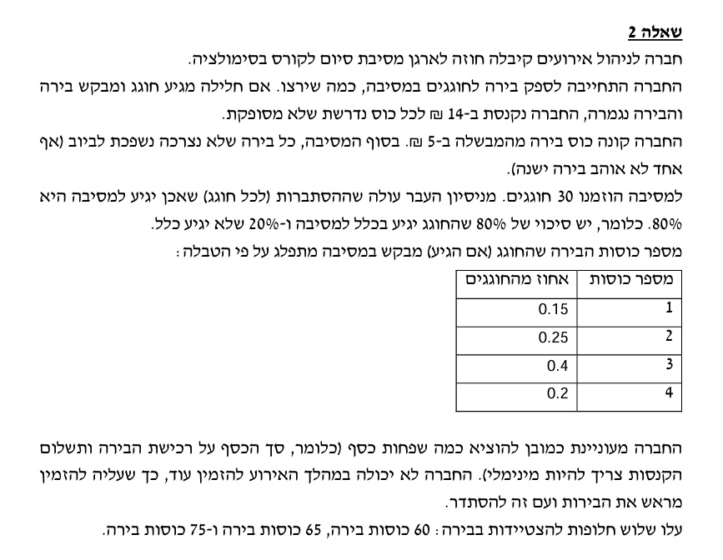
10 | -70 | 0 | 0
12 | -42 | 0 | 0
11 | -56 | 0 | 0
2 | -182 | -112 | 0
17 | 0 | 0 | 0
3 | -168 | -98 | 0
6 | -126 | -56 | 0
23 | 0 | 0 | 0
7 | -112 | -42 | 0
19 | 0 | 0 | 0
4 | -154 | -84 | 0
28 | 0 | 0 | 0
-1 | -224 | -154 | -14
9 | -84 | -14 | 0
13 | -28 | 0 | 0
26 | 0 | 0 | 0
12 | -42 | 0 | 0
12 | -42 | 0 | 0
9 | -84 | -14 | 0
16 | 0 | 0 | 0
6 | -126 | -56 | 0
10 | -70 | 0 | 0
16 | 0 | 0 | 0
9 | -84 | -14 | 0
-3 | -252 | -182 | -42
13 | -28 | 0 | 0
12 | -42 | 0 | 0
11 | -56 | 0 | 0
21 | 0 | 0 | 0
21 | 0 | 0 | 0
12 | -42 | 0 | 0
13 | -28 | 0 | 0
13 | -28 | 0 | 0
11 | -56 | 0 | 0
4 | -154 | -84 | 0
9 | -84 | -14 | 0
4 | -154 | -84 | 0
16 | 0 | 0 | 0
25 | 0 | 0 | 0
0 | -210 | -140 | 0
23 | 0 | 0 | 0
16 | 0 | 0 | 0
29 | 0 | 0 | 0
6 | -126 | -56 | 0
5 | -140 | -70 | 0
12 | -42 | 0 | 0
...

שאלה 3
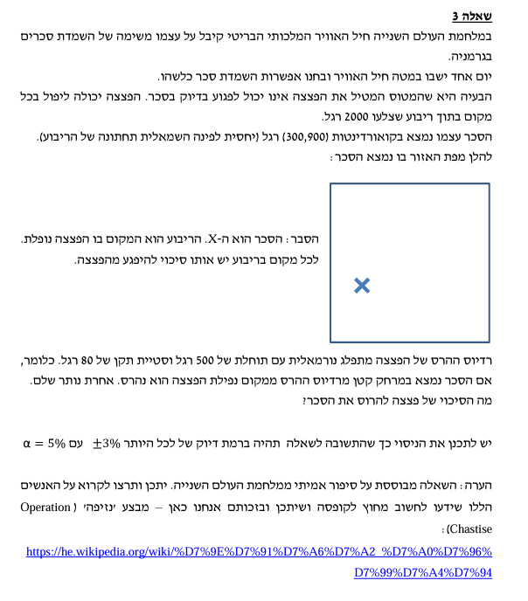
...
N
hit
ratio | p^
Z
alpha
sig p
p min
p max
(Pmax-Pmin)/2 סטיית תקן
...

שאלה 4
...
 |  |  |  |  | ניסוי 2 - 10,000 דגימות
0 | 1 | 0 | 1 | 1 | פעולה 4 | 664 | 1000 | 0.664 | 0.05 | 1.9599639845 | 0.014936666295 | 0.69327532799 | 0.63472467201 | 0.029275327987 | 2.928%
0 | 0 | 1 | 0 | 1 | פעולה 5 | 332 | 1000 | 0.332 | 0.05 | 1.9599639845 | 0.014892145581 | 0.36118806899 | 0.30281193101 | 0.029188068991 | 2.919%
1 | 0 | 1 | 0 | 1 | פעולה 6 | 548 | 1000 | 0.548 | 0.05 | 1.9599639845 | 0.015738360779 | 0.5788466203 | 0.5171533797 | 0.030846620302 | 3.085%
0 | 0 | 0 | 1 | 1 | פעולה 7 | 1000 | 1000 | 1 | 0.05 | 1.9599639845 | 0 | 1 | 1 | 0 | 0.000%
1 | 0 | 0 | 1 | 1
0 | 1 | 0 | 1 | 1
0 | 0 | 1 | 0 | 1
0 | 1 | 1 | 0 | 1
0 | 0 | 1 | 0 | 1
1 | 0 | 0 | 1 | 1
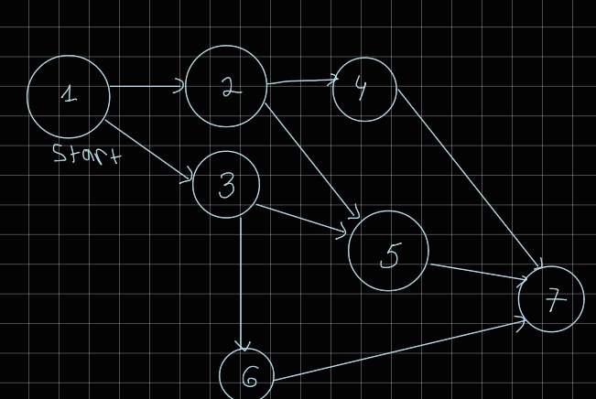
0 | 0 | 1 | 0 | 1
0 | 0 | 0 | 1 | 1
0 | 0 | 1 | 0 | 1
0 | 0 | 1 | 0 | 1
0 | 0 | 1 | 0 | 1
0 | 0 | 1 | 0 | 1
0 | 0 | 1 | 0 | 1
0 | 1 | 0 | 1 | 1
0 | 1 | 1 | 0 | 1
1 | 0 | 0 | 1 | 1
0 | 1 | 1 | 0 | 1
0 | 1 | 0 | 1 | 1
0 | 1 | 0 | 1 | 1
1 | 0 | 0 | 1 | 1
0 | 0 | 1 | 0 | 1
0 | 1 | 1 | 0 | 1
0 | 0 | 1 | 0 | 1
0 | 0 | 1 | 0 | 1
0 | 0 | 0 | 1 | 1
0 | 0 | 1 | 0 | 1
0 | 1 | 0 | 1 | 1
0 | 0 | 1 | 0 | 1
1 | 0 | 0 | 1 | 1
0 | 1 | 1 | 0 | 1
0 | 0 | 1 | 0 | 1
0 | 1 | 1 | 0 | 1
0 | 0 | 0 | 1 | 1
0 | 1 | 0 | 1 | 1
0 | 1 | 0 | 1 | 1
1 | 0 | 0 | 1 | 1
1 | 0 | 1 | 0 | 1
0 | 0 | 1 | 0 | 1
0 | 1 | 0 | 1 | 1
0 | 0 | 1 | 0 | 1
...

